テスト結果
ケースNo | テスト結果

1-1 | ブラウザタイトルが漢字で表示すべき、再テスト要
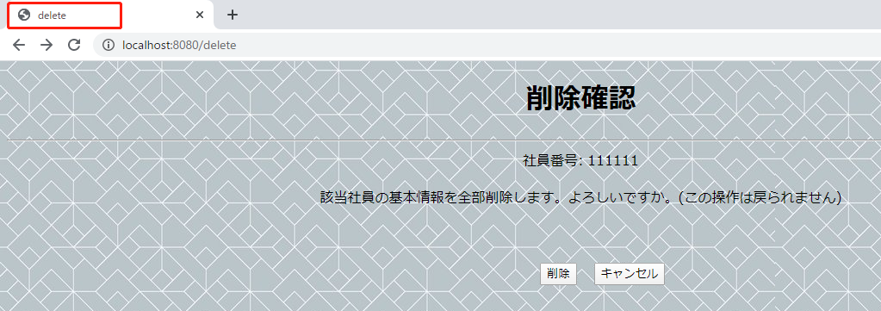

1-2
1-3
1-4

1-3
1-4

3-1

 | 一覧画面で該当社員の「削除」ボタンをクリックして、削除確認画面の「削除」ボタンをクリックする

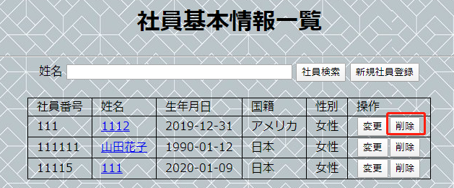

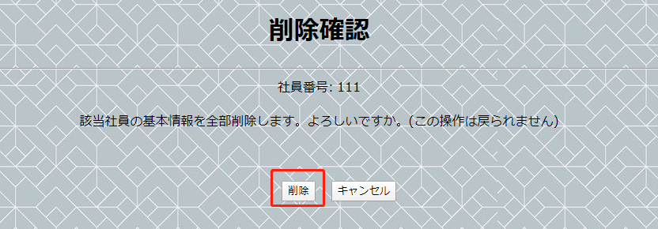

 | 「社員基本情報一覧」画面に遷移する。

3-2 | 削除された社員の情報が一覧画面に表示されない。

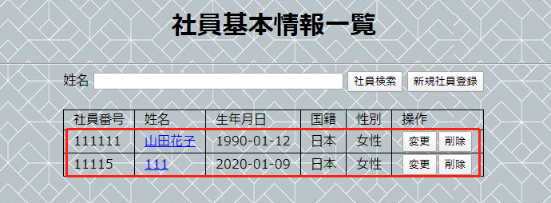

3-3 | 「キャンセル」ボタンをクリックする

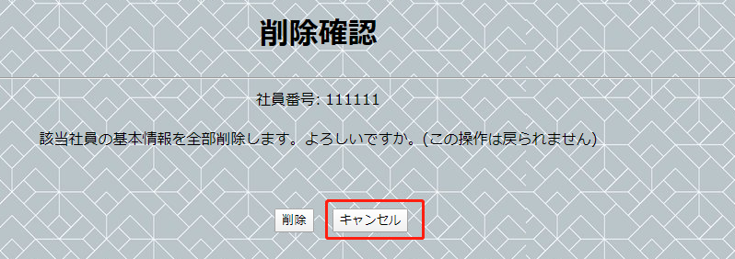

 | 一覧画面に遷移する
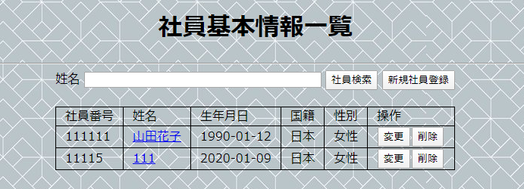

4-1
 | 削除前DB
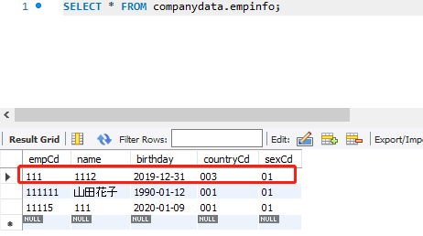

 | 一覧画面で該当社員の「削除」ボタンをクリックして、削除確認画面の「削除」ボタンをクリックする

 | 「社員基本情報一覧」画面に遷移する。

 | 削除された社員の情報が一覧画面に表示されない。

 | 削除された社員情報がDBから削除された
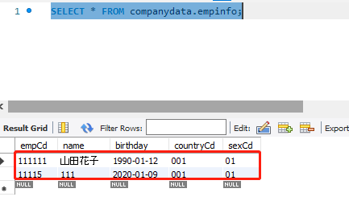

4-2
 | サービスが停止される

 | 「削除」ボタンを押下する
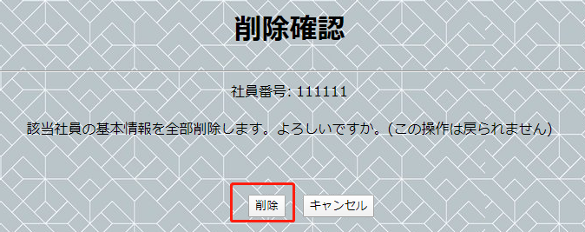

 | ステータス500画面に遷移する

